nandy
CF10630 | NANDY | FICHE TECHNIQUE
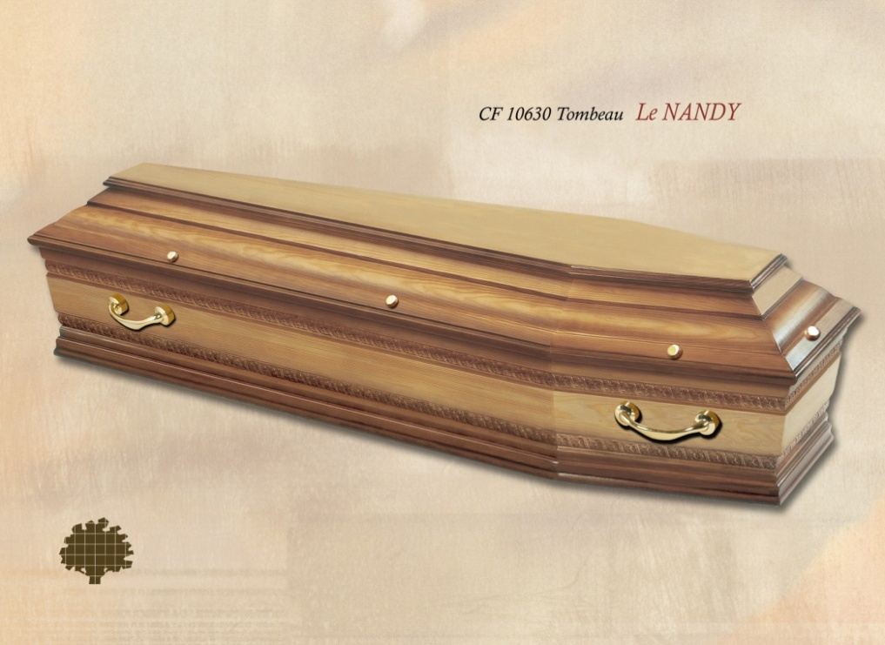
Pin massif forme tombeau Pyrogravure sur le côté
Epaisseur 22 mm Finition ombré verni satiné
Fabrication Française

EQUIPEMENT OBLIGATOIRE
 | 1 cuvette biodégradable
 | 4 poignées
 | 10 vis | DIMENSIONS INTERIEURES
 | 1 plaque d'identité gravée | TAILLES | 185/55 | 195/60
 |  | LARGEUR | 55 | 60
EQUIPEMENT FACULTATIF : |  | LONGUEUR | 185 | 195
 |  | H: caisse | 27 | 32
 | 1 capiton | H: avec couv | 40 | 46

 | 1 emblème | DIMENSIONS EXTERIEURES
 |  | TAILLES | 185/55 | 195/60
 | 10 cache vis | LARGEUR | 64 | 69
 |  | LONGUEUR | 197 | 209
 |  | HAUTEUR | 46 | 51

* Cet équipement est facultatif

